Graph8 Connectivité IdO
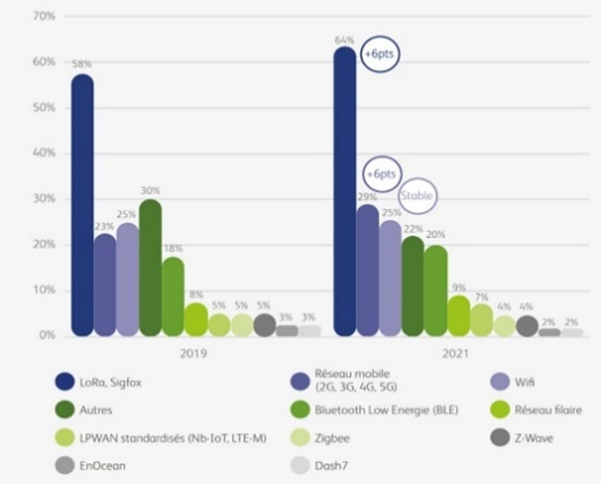

 |  | 2019 | 2021
 | LoRa, Sigfox | 58% | 64%
 | Réseau mobile 2G-5G | 23% | 29%
 | Wifi | 25% | 25%
 | Autres | 30% | 22%
 | Bluetooth Low Energie | 18% | 20%
 | Réseau filaire | 8% | 9%
 | LPWAN standardisés | 5% | 7%
 | Zigbee | 5% | 4%
 | Z-Wave | 5% | 4%
 | EnOcean | 3% | 2%
 | Dash 7 | 3% | 2%

 |  | 2021%
 | LoRa, Sigfox | 64%
 | Réseau mobile 2G-5G
 | Wifi
 | Autres
 | Bluetooth Low Energie
 | Réseau filaire
 | LPWAN santardisés (Nb-IoT, LTE-M)
 | Zigbee
 | Z-Wave
 | EnOcean
 | Dash 7

Note : LPWAN standardisés correspond à NB-IoT et LTE-M.
Source : Garcia-Montero C. (2022), « Marché de l’IoT en France : tous les chiffres », Journal du Net, 4 février, à partir des données de Statista

Graphique 8 – Connectivité IdO selon les type de réseaux,
en pourcentage des projets utilisant ces technologies en 2021

Graph11 Marché 11 technos
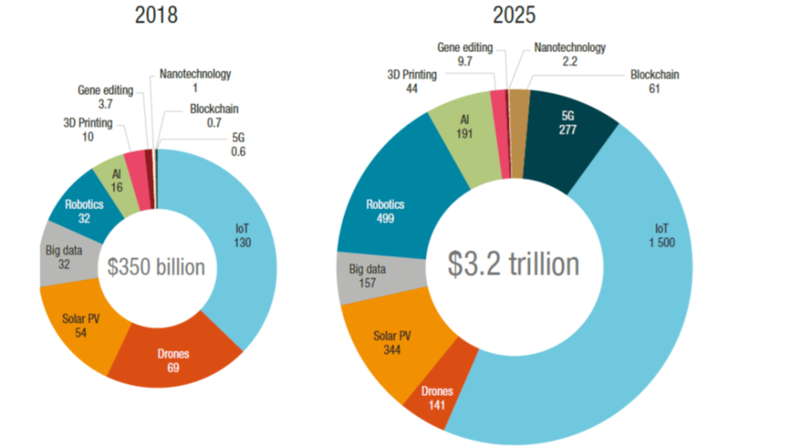
 | 2018 |  | 2025
IdO | 130 | IdO | 1500
Drones | 69 | Drones | 141
Photovoltaïque | 54 | Photovoltaïque | 344
Big Data | 32 | Big Data | 157
Robotique | 32 | Robotique | 499
IA | 16 | IA | 191
Impression 3D | 10 | Impression 3D | 44
Édition génique | 3.7 | Édition génique | 9.7 | Figure 5
Nanotechnologies | 1 | Nanotechnologies | 2.2 | Market size estimates of frontier technologies, $billions
Blockchain | 0.7 | Blockchain | 61
5G | 0.6 | 5G | 277 | Source: UNCTAD based on data estimates from Froese (2018), MarketsandMarkets (2018), Sawant and Kakade (2018),
 |  |  |  | Business Wire (2019), Chaudhary et al. (2019), GlobeNewswire (2019), MarketsandMarkets (2019), MarketWatch
 |  |  |  | (2019a), MarketWatch (2019b), Raza (2019), Tewari and Baul (2019), Wagner (2019), Mordor Intelligence (2020).

Graph12 Marché par segment 2019
 |  |  |  | Traitement de l'information | Agrégation et cloud | Connectivité et infrastructures | Composants et assemblage
Services | 35% |  | 35% | 20% | 10% | 10% | 25%
Traitement de l'information | 20%
Agrégation et cloud | 10%
Connectivité et infrastructures | 10%
Composants et assemblage | 25%
 |  | 2019 | Composants et assemblage | Connectivité et infrastructures | Agrégation et cloud | Traitement de l'information | Services
 |  |  | 25% | 10% | 10% | 20% | 35%

Graph15 Marché mondial 2019
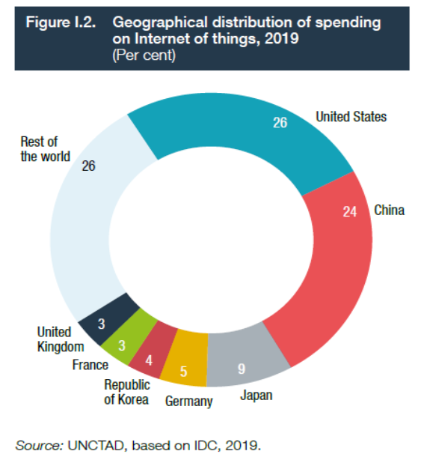
États-Unis | 26%
Chine | 24%
Japon | 9%
Allemagne | 5%
Corée du sud | 4%
France | 3%
Royaume-Uni | 3%
Reste du monde | 26%

Graph16 Utilisation par secteur
Graphique XXX– Utilisation des dispositifs interconnectés par secteur en fonction de la part des sociétés de 50 personnes ou plus en 2020
 |  | en %
 | Part des sociétés de 50 personnes ou plus | Taux d’utilisation des systèmes interconnectés |  | Graphique 16 – Utilisation des dispositifs interconnectés par secteur en 2020
Transports | 23 | 16
Industrie | 22 | 12
Information et communication ; réparation d'ordinateurs | 21 | 11 |  | Lecture : en 2020, 16 % des sociétés de transport ont recours aux systèmes interconnectés. Dans ce secteur, 23 % des sociétés emploient 50 personnes ou plus. * Technologies de l’information et de la communication.
Services administratifs et de soutien ; activités immobilières | 21 | 10 |  | Champ : sociétés de 10 personnes ou plus, implantées en France, des secteurs principalement marchands hors secteurs agricole, financier et d’assurance.
Commerce de détail | 13 | 9 |  | Source : Insee, enquête TIC entreprises 2020 ; Boudrot N. (2021), « Internet des objets, impression 3D, robotique : des technologies davantage utilisées par les grandes sociétés », Insee Première, n° 1854, avril
Activités spécialisées, scientifiques et techniques | 13 | 9
Construction | 9 | 9
Commerce de gros ; commerce et réparation automobile | 15 | 7
Hébergement et restauration | 7 | 7
Ensemble | 15 | 10
Secteur des TIC* | 22 | 13

* Technologies de l’information et de la communication.
Lecture : en 2020, 16 % des sociétés de transport ont recours aux systèmes interconnectés. Dans ce secteur, 23 % des sociétés emploient 50 personnes ou plus.
Champ : sociétés de 10 personnes ou plus, implantées en France, des secteurs principalement marchands hors secteurs agricole, financier et d'assurance.
Source : Insee, enquête TIC entreprises 2020.

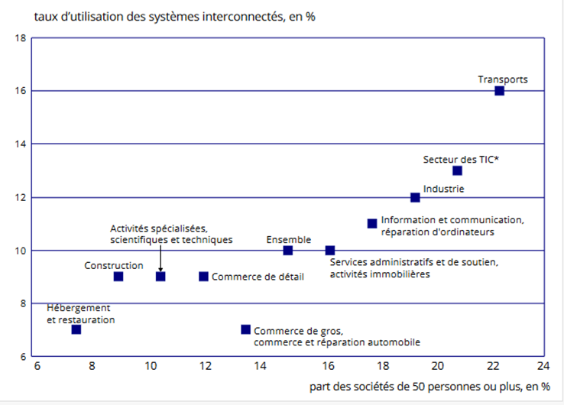

 |  |  | Part des sociétés de 50 personnes ou plus |  | Taux d’utilisation des systèmes interconnectés
 |  |  | 22.8 |  | 16.3
 |  |  | 21.7 |  | 11.6
 |  |  | 20.9 |  | 11.3
 |  |  | 20.9 |  | 10.1
 |  |  | 13.2 |  | 9.1
 |  |  | 13 |  | 8.6
 |  |  | 9.1 |  | 8.5
 |  |  | 14.8 |  | 7.3
 |  |  | 7.2 |  | 6.7
 |  |  | 15.4 |  | 9.6
 |  |  | 21.8 |  | 13.3

Graph17 Utilisation UE 2020
Graphique XXX: Utilisation des systèmes interconnectés par les entreprises dans l’Union européenne en 2020
 | en %
 | Utilisation des systèmes interconnectés
Finlande | 40
Autriche | 32
Belgique | 27
Malte | 26
Lettonie | 24
Danemark | 23
Italie | 23
Croatie | 20
Suède | 20
Chypre | 20
Lituanie | 19
UE 27 | 18
Slovénie | 17
Pays-Bas | 17
Slovaquie | 17
Pologne | 17
Espagne | 16
Norvège | 16
Estonie | 16
Hongrie | 14
Portugal | 13
Bulgarie | 12
France | 10
Roumanie | 7
Note : la Grèce et la République tchèque ne sont pas représentées, les critères minimaux de fiabilité n'étant pas remplis pour cet indicateur.
Lecture : en Italie, 23 % des sociétés utilisent des systèmes interconnectés en 2020.
Champ : sociétés de 10 personnes ou plus, implantées en France ou dans l'UE à 27, des secteurs principalement marchands hors secteurs agricole, financier et d'assurance.
Sources : Eurostat ; Insee, enquête TIC entreprises 2020.

 |  | Note : la Grèce et la République tchèque ne sont pas représentées, les critères minimaux de fiabilité n’étant pas remplis pour cet indicateur.
 |  | Lecture : en Italie, 23 % des sociétés utilisent des systèmes interconnectés en 2020
 |  | Champ : sociétés de 10 personnes ou plus, implantées en France ou dans l’UE à 27, des secteurs principalement marchands hors secteurs agricole, financier et d’assurance.
 |  | Sources : Eurostat ; Insee, enquête TIC entreprises 2020

 |  |  | Graphique 17 – Utilisation des systèmes interconnectés
 |  |  | dans l’Union européenne en 2020

Graph19 Proport. IdO ménages UE
 |  | All
 |  | All Individuals
 |  | IND_TOTAL
In the last 3 months, I have interacted via the internet with household equipment or appliances (such as a thermostat, light bulb, robot vacuum or security system) | i_iuiot
Percentage of individuals | PC_IND

Austria | AUT | 10% | Graphique XXX : L’utilisation de l’internet des objets par les ménages en Europe en 2019
Belgium | BEL | 9% |  | (proportion d’individus ayant utilisé internet pour communiquer avec des objets connectés)
Germany (until 1990 former territory of the FRG) | DEU | 9%
Denmark | DNK | 23%
Estonia | EST | 9%
Greece | GRC | 3%
Spain | ESP | 8%
Finland | FIN | 12%
France | FRA | 9% |  |  | Danemark | 23%
Hungary | HUN | 5% |  |  | Estonie | 9%
Ireland | IRL | 12% |  |  | Grèce | 3%
Iceland | ISL | 17% |  |  | Espagne | 8%
Lithuania | LTU | 6% |  |  | Finlande | 12%
Luxembourg | LUX | 11% |  |  | France | 9%
Netherlands | NLD | 21% |  |  | Hongrie | 5%
Norway | NOR | 19% |  |  | Irlande | 12%
Poland | POL | 4% |  |  | Islande | 17%
Portugal | PRT | 8% |  |  | Lituanie | 6%
Sweden | SWE | 19% |  |  | Luxembourg | 11%
Slovenia | SVN | 6% |  |  | Pays-Bas | 21%
Slovakia | SVK | 6% |  |  | Norvège | 19%
United Kingdom | GBR | 16% |  |  | Pologne | 4%
Switzerland | CHE | 11% |  |  | Portugal | 8%
European Union - 28 countries (2013-2020) | EU28_13-20 | 10% |  |  | Suède | 19%
 |  |  |  |  | Slovénie | 6%
Source: |  |  |  |  | Slovaquie | 6%
EUROSAT, Statistics on Households/Individuals (ACCESS 906 MB) v 15 December 2021 |  |  |  |  | Royaume-Uni | 16%
https://ec.europa.eu/eurostat/c/portal/layout?p_l_id=725143&p_v_l_s_g_id=0 |  |  |  |  | Suisse | 11%
 |  |  |  |  | UE-28 (2013-2020) | 10%

Graph22 Securité-éco énerg
Données extraites le02/12/2021 19:34:15 depuis [ESTAT]
Dataset: | Internet des objets - utilisation [ISOC_IIOT_USE$DEFAULTVIEW]
Dernière mise à jour: | 25/05/2021 11:00

Fréquence (relative au temps)
Type de particulier
Unité de mesure
Temps

INDIC_IS (Libellés) | Particuliers ayant utilisé un thermostat, un compteur, de lampes ou de modules d’extension connectés à l’internet ou d’autres solutions connectées à l’internet, afin de gérer l’énergie au domicile | Particuliers ayant utilisé un système d’alarme résidentiel, un détecteur de fumée, de caméras de sécurité ou de serrures connectés à l’internet, ou d’autres solutions de sécurité ou de sûreté connectées à l’internet pour le domicile | Particuliers ayant utilisé des appareils domestiques connectés à l’internet, comme des aspirateurs robotisés, réfrigérateurs, fours ou machines à café
Royaume-Uni | 19 | 8 | 2
Norvège | 17 | 20 | 8
Estonie | 15 | 9 | 8
Irlande | 14 | 13 | 4
Suède | 13 | 17 | 7
Luxembourg | 12 | 13 | 8
Islande | 12 | 22 | 20
Danemark | 11 | 15 | 12
Belgique | 10 | 12 | 4
Slovénie | 10 | 6 | 14
UE27 | 8 | 6 | 5
Allemagne | 8 | 4 | 5
Espagne | 8 | 9 | 10
Malte | 8 | 13 | 11
Finlande | 8 | 10 | 4
Autriche | 5 | 4 | 5
Croatie | 4 | 4 | 4
Hongrie | 4 | 6 | 4
Portugal | 4 | 5 | 4
Tchéquie | 3 | 5 | 2
Lettonie | 3 | 4 | 3
Slovaquie | 3 | 4 | 4
Bulgarie | 2 | 2 | 1
Grèce | 2 | 4 | 2
Italie | 2 | 5 | 2
Lituanie | 2 | 5 | 4
Pologne | 2 | 2 | 3
Chypre | 1 | 11 | 1
Roumanie | 1 | 2 | 1

Valeur spéciale
: | Non disponible
Flags disponibles:
e | estimé
n | non significatif
u | peu fiable

Graph20 Télé et console
Données extraites le02/12/2021 19:34:15 depuis [ESTAT]
Dataset:
Dernière mise à jour:

Fréquence (relative au temps)
Type de particulier
Unité de mesure
Temps

INDIC_IS (Libellés) | Particuliers ayant utilisé l'internet sur une télévision connectée à l’internet au domicile | Particuliers ayant utilisé l'internet sur une console de jeu connectée à l’internet au domicile
Islande | 84 | 43
Malte | 72 | 34
Norvège | 71 | 31
Espagne | 66 | 30
Danemark | 63 | 27
Suède | 62 | 28
Royaume-Uni | 59 | 32
Luxembourg | 57 | 29
Pays-Bas | 57 | 28
Finlande | 53 | 9
Allemagne | 51 | 20
Chypre | 48 | 9
Lettonie | 46 | 11
Autriche | 46 | 21
Croatie | 45 | 25
Portugal | 44 | 23
UE27 | 43 | 17
Slovaquie | 43 | 13
Estonie | 41 | 16
Slovénie | 41 | 11
Irlande | 38 | 23
Hongrie | 38 | 12
Tchéquie | 36 | 12
Lituanie | 31 | 6
Pologne | 31 | 10
Italie | 30 | 10
Grèce | 29 | 8
Roumanie | 25 | 7
Bulgarie | 23 | 4

Valeur spéciale
:
Flags disponibles:
e
n
u

Graph21 Assistants vocaux
Données extraites le02/12/2021 19:34:15 depuis [ESTAT]
Dataset:
Dernière mise à jour:

Fréquence (relative au temps)
Type de particulier
Unité de mesure
Temps

INDIC_IS (Libellés) | Particuliers ayant utilisé des assistants virtuels sous forme d'une enceinte intelligente ou d'une application
Royaume-Uni | 38
Islande | 24
Pays-Bas | 20
Danemark | 19
Norvège | 19
Irlande | 18
Suède | 18
Allemagne | 17
Espagne | 17
Malte | 17
Autriche | 17
Finlande | 17
Slovénie | 14
Italie | 12
Luxembourg | 12
UE27 | 11
Belgique | 9
Croatie | 8
Portugal | 8
Estonie | 6
Tchéquie | 4
Chypre | 4
Lettonie | 4
Hongrie | 4
Slovaquie | 4
Lituanie | 2
Pologne | 2
Bulgarie | 1
Grèce | 1
Roumanie | 1

Valeur spéciale
:
Flags disponibles:
e
n
u

Graph 23 non usage IdO
Données extraites le02/12/2021 19:26:40 depuis [ESTAT]
Dataset: | Internet des objets - raisons pour ne pas l'utiliser [ISOC_IIOT_BX$DEFAULTVIEW]
Dernière mise à jour: | 25/05/2021 11:00

Fréquence (relative au temps) |  | Annuel
Type de particulier |  | Tous les particuliers
Unité de mesure |  | Pourcentage des particuliers
Temps |  | 2020
INDIC_IS (Libellés) | Raison pour ne pas utiliser de dispositifs / systèmes connectés à l’internet: ne sait pas que de tels dispositifs / systèmes existent |  | Raison pour ne pas utiliser de dispositifs / systèmes connectés à l’internet: pas besoin |  | Raison pour ne pas utiliser de dispositifs / systèmes connectés à l’internet: coûts trop élevés | Raison pour ne pas utiliser de dispositifs / systèmes connectés à l’internet: pas compatible avec d’autres dispositifs / systèmes | Raison pour ne pas utiliser de dispositifs / systèmes connectés à l’internet: manque de compétences | Raison pour ne pas utiliser de dispositifs / systèmes connectés à l’internet: préoccupations relatives à la protection de la vie privée et des données personnelles | Raison pour ne pas utiliser de dispositifs / systèmes connectés à l’internet: préoccupations relatives à la sécurité | Raison pour ne pas utiliser de dispositifs / systèmes connectés à l’internet: préoccupations relatives à la protection ou à la santé | Raison pour ne pas utiliser de dispositifs / systèmes connectés à l’internet: autres motifs
 | ne sait pas que de tels dispositifs / systèmes existent |  | pas besoin |  | coûts trop élevés | Pas compatible avec d’autres dispositifs / systèmes | Manque de compétences | Préoccupations relatives à la protection de la vie privée et des données personnelles | Préoccupations relatives à la sécurité | Préoccupations relatives à la protection ou à la santé | Autres motifs
Union européenne - 27 pays (à partir de 2020) | 7 | e | 43 | e | 11 | 5 | 8 | 11 | 10 | 4 | 7
Zone euro (EA11-1999, EA12-2001, EA13-2007, EA15-2008, EA16-2009, EA17-2011, EA18-2014, EA19-2015) | 6 | e | 42 | e | 12 | 6 | 9 | 15 | 13 | 5 | 7
Belgique | 4 |  | 22 |  | 19 | 13 | 14 | 13 | 14 | 3 | 14
Bulgarie | 10 |  | 36 |  | 7 | 3 | 4 | 1 | 1 | 1 | 8
Tchéquie | 5 |  | 60 |  | 9 | 1 | 4 | 1 | 2 | 0 | 5
Danemark | 4 |  | 37 |  | 15 | 3 | 9 | 13 | 12 | 2 | 12
Allemagne (jusqu'en 1990, ancien territoire de la RFA) | 1 |  | 60 |  | 12 | 1 | 11 | 25 | 20 | 6 | 1
Estonie | 3 |  | 52 |  | 7 | 1 | 3 | 2 | 3 | 1 | 2
Irlande | 4 |  | 11 |  | 4 | 2 | 4 | 6 | 6 | 4 | 27
Grèce | 10 |  | 40 |  | 14 | 13 | 7 | 2 | 2 | 1 | 5
Espagne | 14 |  | 37 |  | 19 | 11 | 13 | 18 | 18 | 11 | 11
Croatie | 18 |  | 24 |  | 23 | 1 | 11 | 17 | 19 | 1 | 6
Italie | 4 |  | 35 |  | 6 | 5 | 6 | 2 | 2 | 0 | 8
Chypre | 10 |  | 53 |  | 37 | 17 | 11 | 20 | 17 | 15 | 0
Lettonie | 7 |  | 54 |  | 9 | 16 | 7 | 4 | 3 | 2 | 2
Lituanie | 2 |  | 62 |  | 16 | 4 | 8 | 3 | 3 | 2 | 1
Luxembourg | 5 |  | 42 |  | 9 | 3 | 10 | 15 | 14 | 4 | 11
Hongrie | 3 |  | 62 |  | 5 | 3 | 4 | 2 | 2 | 1 | 3
Malte | 22 |  | 25 |  | 7 | 7 | 8 | 9 | 9 | 7 | 5
Pays-Bas | 2 |  | 14 |  | 6 | 1 | 1 | 4 | 3 | 1 | 2
Autriche | 4 |  | 53 |  | 8 | 10 | 11 | 31 | 27 | 8 | 4
Pologne | 5 |  | 56 |  | 8 | 5 | 4 | 1 | 1 | 1 | 6
Portugal | 21 |  | 37 |  | 21 | 17 | 14 | 22 | 21 | 14 | 5
Roumanie | 30 |  | 27 |  | 15 | 4 | 3 | 1 | 1 | 1 | 5
Slovénie | 25 |  | 26 |  | 6 | 1 | 2 | 3 | 2 | 1 | 3
Slovaquie | 11 |  | 28 |  | 14 | 6 | 8 | 4 | 3 | 2 | 23
Finlande | 12 |  | 50 |  | 14 | 12 | 10 | 22 | 22 | 4 | 22
Suède | 7 |  | 37 |  | 11 | 2 | 5 | 8 | 7 | 2 | 9
Islande | 7 |  | 32 |  | 9 | 9 | 16 | 11 | 12 | 3 | 2
Norvège | 11 |  | 32 |  | 8 | 7 | 9 | 8 | 9 | 3 | 3
Royaume-Uni | 3 |  | 32 |  | 4 | 1 | 3 | 9 | 9 | 1 | 3
Monténégro | 17 |  | 40 |  | 18 | 6 | 6 | 4 | 3 | 5 | 4
Macédoine du Nord | 15 |  | 38 |  | 8 | 2 | 4 | 0 | 0 | 1 | 3
Serbie | 7 |  | 56 |  | 5 | 4 | 2 | 0 | 0 | 1 | 3
Bosnie-Herzégovine | 13 |  | 38 |  | 3 | 1 | 8 | 3 | 4 | 2 | 4
Kosovo (selon la résolution 1244/99 du Conseil de sécurité des Nations Unies) | 47 |  | 20 |  | 11 | 2 | 2 | 0 | 0 | 0 | 2

Valeur spéciale
: | Non disponible
Flags disponibles:
e | estimé
n | non significatif

Graph18 cartes M2M OCDE
Graphiue XXX M2M/embedded mobile cellular subscriptions, December 2020 |  |  |  |  |  | OECD Broadband statistics [http://www.oecd.org/sti/broadband/broadband-statistics]

Notes: | OECD: Average and sum include estimates |  | Switzerland: Data are preliminary | Information on data for Israel: | http://oe.cd/israel-disclaimer
Source: OECD Broadband statistics [http://www.oecd.org/sti/broadband/broadband-statistics]

 | M2M cards, millions (right axis) | M2M cards, per 100 inhabitants
Sweden | 16.87 | 163.0
Austria | 6.24 | 70.0
Netherlands | 7.90 | 45.3
United States | 149.45 | 45.3
Italy | 26.35 | 43.9
Germany | 36.30 | 43.7
Norway | 2.30 | 42.8
Belgium | 4.09 | 35.5
New Zealand | 1.80 | 35.3
France | 22.24 | 32.9
Ireland | 1.57 | 31.6
Finland | 1.74 | 31.5
Iceland | 0.11 | 30.8
Estonia | 0.39 | 29.7
Denmark | 1.64 | 28.1
OECD | 367.13 | 26.8
Japan | 31.44 | 24.9
Slovak Republic | 1.26 | 23.0
Korea | 11.49 | 22.2
Latvia | 0.40 | 20.9
Switzerland | 1.75 | 20.2
Spain | 7.69 | 16.2
United Kingdom | 10.87 | 16.2
Hungary | 1.34 | 13.7
Lithuania | 0.37 | 13.3
Poland | 4.80 | 12.5
Portugal | 1.23 | 12.0
Luxembourg | 0.07 | 11.7
Czech Republic | 1.21 | 11.3
Canada | 3.88 | 10.2
Turkey | 6.38 | 7.7
Greece | 0.59 | 5.5
Slovenia | 0.09 | 4.1
Chile | 0.51 | 2.6
Mexico | 2.76 | 2.2

